Status Literaturübersicht
 |  | Status Übersicht Fachliteratur |  |  | to read | reading | done

Number | usable | Status | Quelle | Autoren | Titel | Themenbereich | Unterkategorie | Zusammenfassung / Exzerpt | Bemerkungen
1 |  | to read | Link
2 |  | reading | Link
3 |  | done | Link
4 |  |  | Link
5 |  |  | Link
6 |  |  | Link
7 |  |  | Link
8 |  |  | Link
9 |  |  | Link
10 |  |  | Link
11 |  |  | Link
12 |  |  | Link
13 |  |  | Link
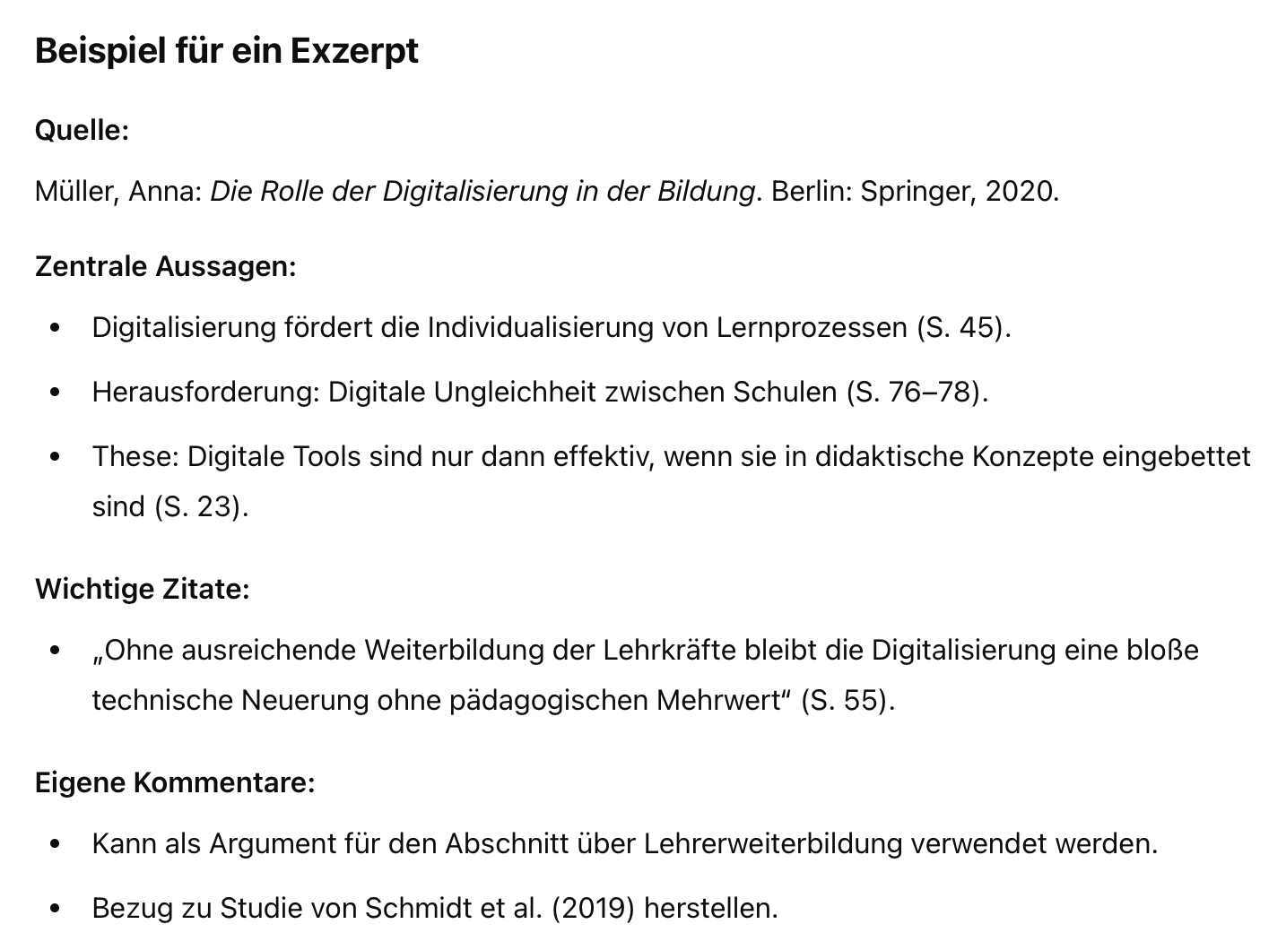
14 |  |  | Link
15 |  |  | Link
16 |  |  | Link
17 |  |  | Link
18 |  |  | Link
19 |  |  | Link
20 |  |  | Link
21 |  |  | Link
22 |  |  | Link
23 |  |  | Link
24 |  |  | Link
25 |  |  | Link
26 |  |  | Link
27 |  |  | Link

